Data
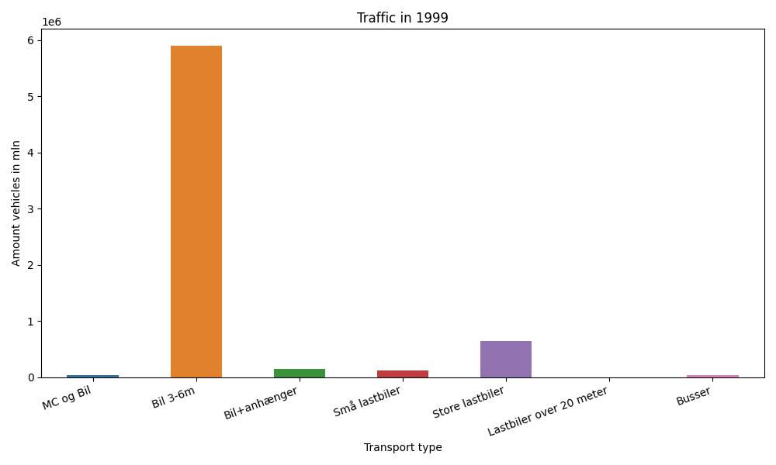
År | Måned | MC og Bil | Bil 3-6m | Bil+anhænger | Små lastbiler | Store lastbiler | Lastbiler over 20 meter | Busser | Total
1999 | 12 | 190 | 454413 | 6158 | 8941 | 55524 | 0 | 1858 | 527084
1999 | 11 | 524 | 464789 | 7486 | 10022 | 61178 | 0 | 2940 | 546939
1999 | 10 | 1856 | 525570 | 10783 | 9914 | 58175 | 0 | 3839 | 610137
1999 | 9 | 3991 | 513787 | 10970 | 10214 | 58717 | 0 | 4708 | 602387
1999 | 8 | 7471 | 600263 | 23989 | 10127 | 56816 | 0 | 4694 | 703360
1999 | 7 | 10236 | 664431 | 40693 | 8778 | 47365 | 0 | 3986 | 775489
1999 | 6 | 4878 | 531071 | 15410 | 10882 | 57821 | 0 | 5643 | 625705
1999 | 5 | 5883 | 532718 | 12068 | 10179 | 52485 | 0 | 4832 | 618165
1999 | 4 | 3059 | 476170 | 8666 | 9503 | 48397 | 0 | 3239 | 549034
1999 | 3 | 1545 | 438221 | 6535 | 10570 | 56699 | 0 | 3723 | 517293
1999 | 2 | 225 | 369302 | 5062 | 8849 | 43891 | 0 | 2203 | 429532
1999 | 1 | 222 | 331606 | 5374 | 8323 | 44292 | 0 | 1916 | 391733

